Feuil1
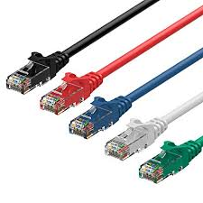
 | Nom | Materiel | routeurs | firewall | borne Wifi |  | adresse MAC
Couche 1 | physique | 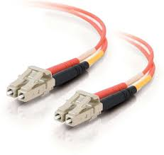

Couche 2 | liaison | 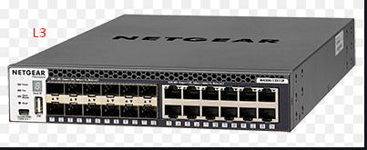
 |  |  |  |  |  |  | Switch
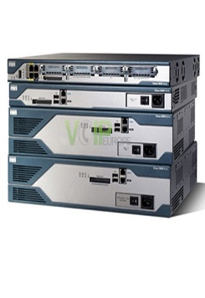
Couche 3 | réseau

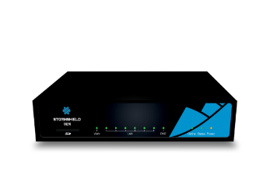
 |  |  | Multilayer switch
Couche 4 | transport
 |  |  |  |  |  | RJ45 |  | fibre optique

Couche 5 | session

Couche 6 | présentation


Couche 7 | application |  

